상품제안서
아이랩 윈드스톰 에어건 130,000RPM | 상품코드: S38831

 |  |  |  |  |  |  | 02-713-8555 | www.synergygift.co.kr
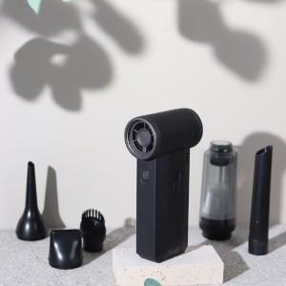

【상세/제작정보】 | <p>* 프리미엄 터보 BLDC 모터 탑재&nbsp;</p><p>* 130,000RPM 초고속 회전<br>* 슬라이드 버튼으로 단계없는 풍속 조절&nbsp;</p><p>* 공간 차지 없는 콤팩트한 사이즈<br>* 흡입(청소)과 송풍(블로우) 2in1 기능&nbsp;</p><p>* 장시간 사용에도 손목에 무리없는 277g의 가벼움&nbsp;</p><p>* 제품 손잡이 부분 레이저 1도 인쇄 가능 (20x65mm)</p>

【인쇄/포장옵션】 | 레이저 / 포장지포장

【공급단가】 | 수량 | 20~ | 100~ | 300~ | 500~ | 1,000~
*VAT별도 | 단가 | 43,750원 | 43,050원 | 42,000원 | 40,950원 | 40,250원

【상품 URL】 | https://www.synergygift.co.kr:443/src/goods_detail.php?gdno=38831

